Sheet1
 | できないこと
 | 1 | 以下の方法ではケーブル接続時のみの実行が可能
 |  | iphoneへのアプリインストールは後日調査 |  |  | ←これはストア登録が必要かもね

 | 2 | xcodeからの実行のたびに別のアプリとして認識される

 | できること
 | 1 | xcodeからの実機実行

 | 参考

 | 【Xcode】誰でもわかるiPhone実機テストの設定手順まとめ【エラーも紹介】
 | https://tech.pjin.jp/blog/2016/03/25/%E3%80%90xcode%E3%80%91%E8%AA%B0%E3%81%A7%E3%82%82%E3%82%8F%E3%81%8B%E3%82%8Biphone%E5%AE%9F%E6%A9%9F%E3%83%86%E3%82%B9%E3%83%88%E3%81%AE%E8%A8%AD%E5%AE%9A%E6%89%8B%E9%A0%86%E3%81%BE%E3%81%A8%E3%82%81/

 | Xcodeで作成したアプリを実機デバイスでテストする方法
 | https://www.ingenious.jp/articles/howto/xcode/xcode-actual-machine-test/

 | 追加
 | 【iPhone】「信頼されていないデベロッパ」ダイアログが出た時の対処法
 | https://qiita.com/nonkapibara/items/d14c796ca69c8a4e58d2

● | アカウント作成

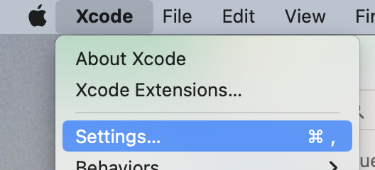

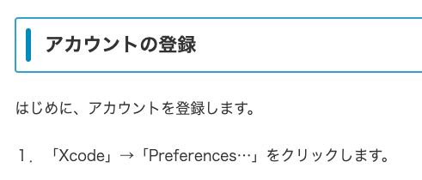
 |  |  |  | 俺は「Settings」だった

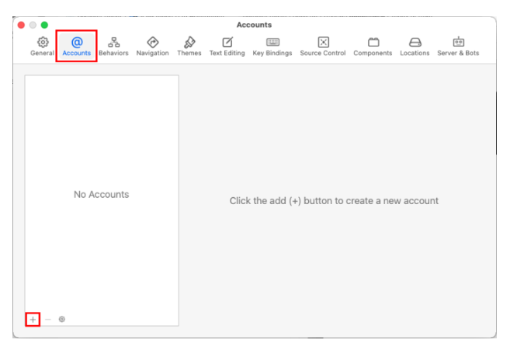
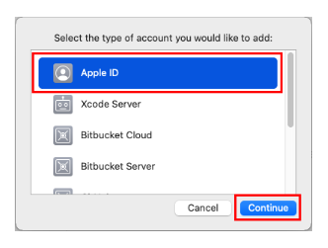

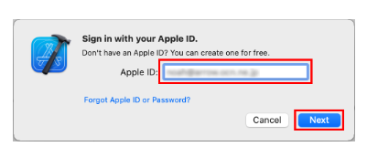
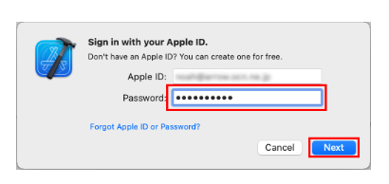

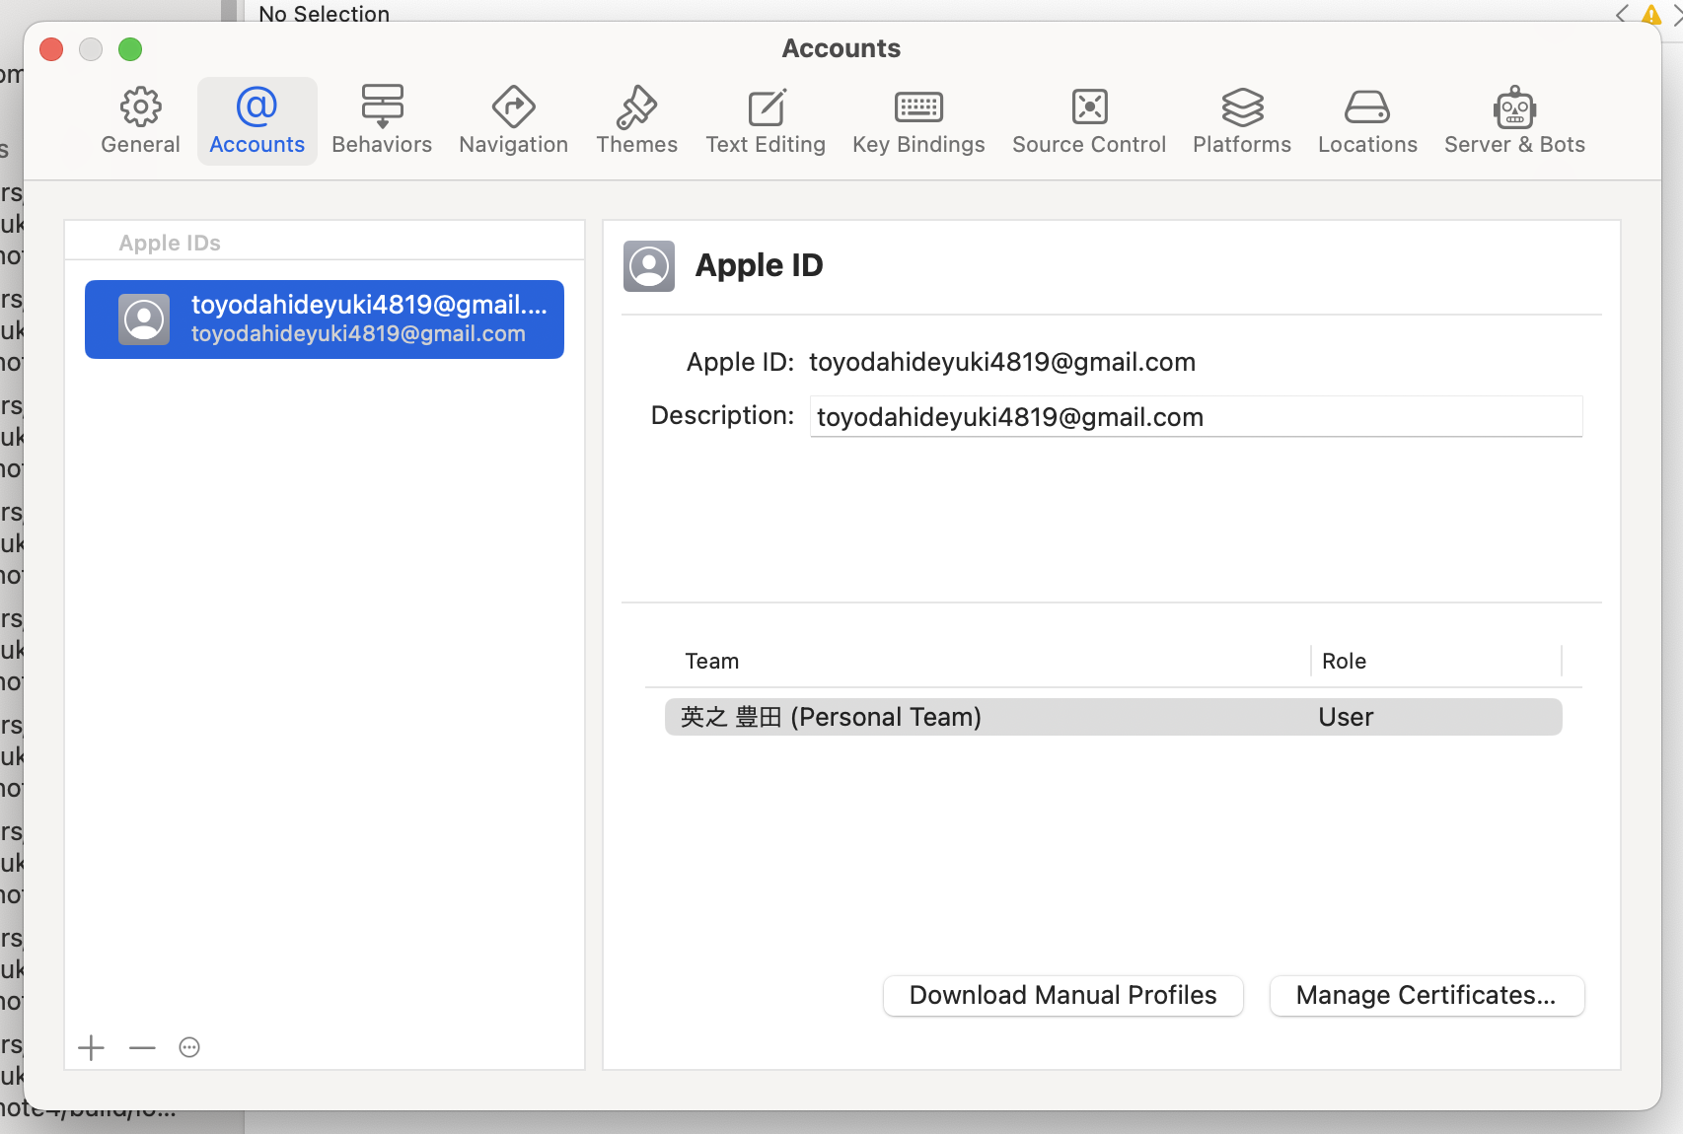

 |  |  |  |  |  | 俺はこんな感じ

● | 証明書作成
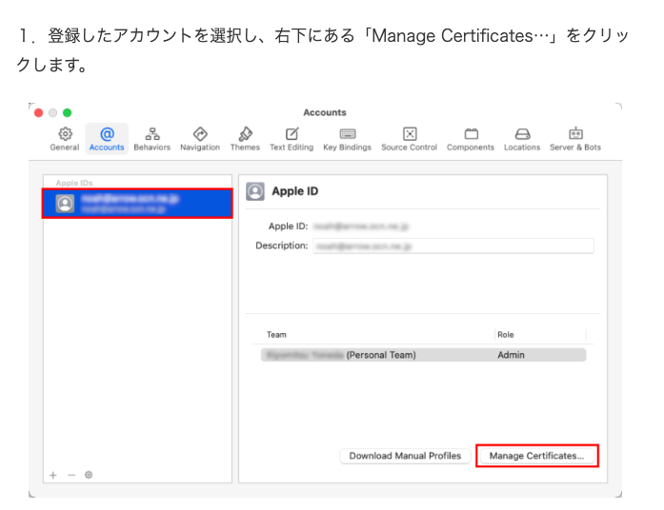

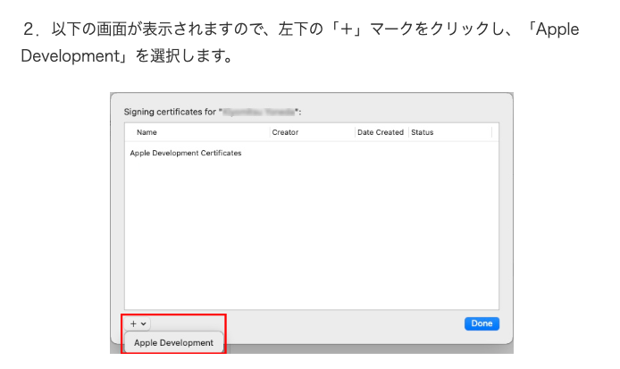

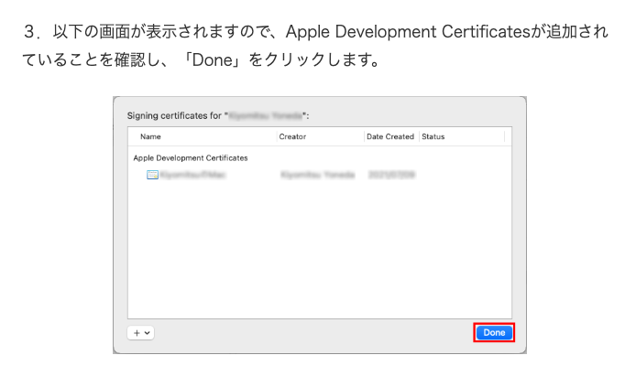

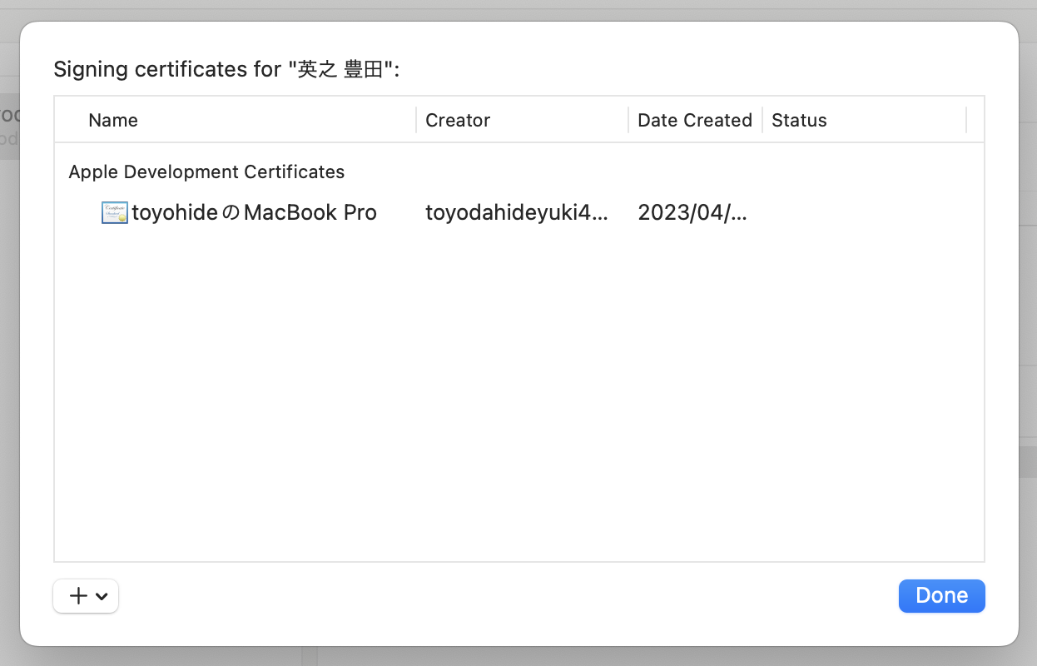

 |  |  |  |  |  | 俺はこんな感じ

● | 実機でのテスト

 | ライトニングケーブルでiphoneとmacを直結
 | 途中にハブがあるとうまくいかなかった

 | 多分、こんなふうに認識される

 | 認識されたら上記画像のプレイボタンを押下

 | xcodeにこんなのが表示される
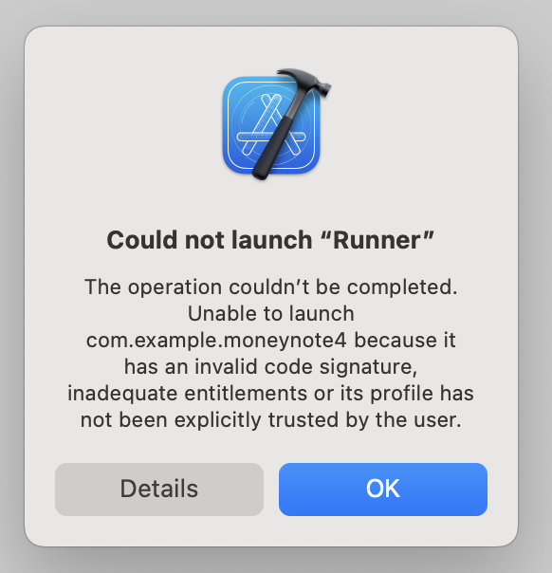

 | 対応方法 |  | スクショが取れなかった。Simがないとスクショ取れないのか？

 | 1 | 設定アプリを開く

 | 2 | VPNとデバイス管理を開く

 | 3 | そこにApple Developpmentがあると思うので
 |  | 開く

 | 4 | Apple Developpment、という青文字があると思うので
 |  | 選択する ⇨ 「信頼」を選択する

 | 5 | xcodeのプレイボタンを再実行

 |  | これでアプリが開くと思う

 | https://qiita.com/nonkapibara/items/d14c796ca69c8a4e58d2
 | の説明と、多少画面が異なるが、どっちが新しいバージョンのことを言っているのかは不明

